Feuille1
552150 | 552150 |  |  | 100000 | 18.111020556
 | 552150 |  |  | 40000 | 7.2444082224 | max | 68.5199674
552150 | 552150 |  |  | 60000 | 10.866612334 | ines | 31.4800326
 | 552150 | 150000 | 38 | 57000 | 10.323281717
 | 552150 | 150000 | 62 | 93000 | 16.843249117
 | 552150 | 202150 | 38 | 76817 | 13.912342661 |  |  |  |  | 2100 | 800 | 1300
 | 552150 | 202150 | 62 | 125333 | 22.699085393

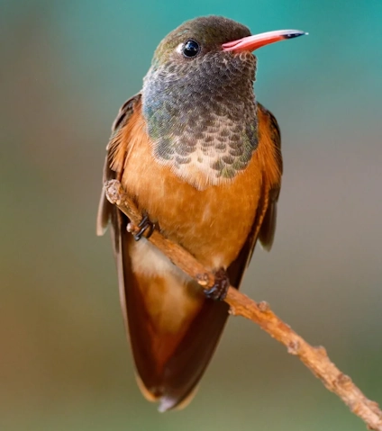
 |  |  |  |  |  |  |  |  |  |  | 38.095238095 | 61.904761905
 |  | SDFSWDFDAS FSDF |  | 21567
 |  |  |  | 552150 | 100 |  |  | 1250 | 600 | 1850

